Sheet1 (2)
BH47（06289、06290）包装作业指导书 |  |  | 文件编号 File Number | 发行日期 Release Date | 版本号 Version | 页次 Page

 |  |  | MP-WI-T-05-1318 | 2025-06-16 | A/2 | 1/1

步骤 Steps | 作业要点 Operating points | 工装/设备 Fixture/Equipment | 图示 Picture
一、包装 | 1.1 检查已抽好真空的产品为半抽紧状态，在袋子表面贴上内标签（PIC1）； 1.2 纸箱(400*250*230)； 64 Pcs/Tray； 4 Tray/包； 3 包/堆； 2 堆/箱； 24 Tray/箱； 1536 Pcs/箱； 1.3 纸箱底部放一张衬板390*240*6，放入方底袋，方底袋底部放珍珠棉400*250*10，前后侧面放珍珠棉400*200*10，左右侧面放珍珠棉220*200*20，底部四角放入干燥剂，如图PIC2； 1.4 在左右两堆产品之间用220*200*20的珍珠棉隔开（PIC3），上下每包产品之间用230*165*10珍珠棉隔开（PIC4），顶部盖珍珠棉400*250*10（PIC5）； 1.5 包装完后用胶带粘封纸箱，并贴上相应标签(PIC6)； 注：各客户标签不同，注意不要贴错，标签信息内容详见《客户标签文件说明》 | 纸箱:400*250*230 数量：1 衬板:390*240*6 数量：1 珍珠棉:400*250*10 数量：2 珍珠棉:400*200*10 数量：2 珍珠棉:220*200*20 数量：3 珍珠棉:230*165*10 数量：4 方底袋:500*400*450 数量：1 | 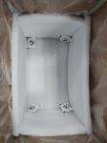 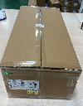 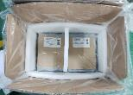 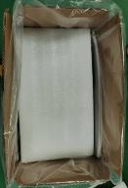 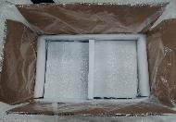

220*200*20

220*200*20

PIC1
400*250*10
PIC2
400*200*10
PIC3

PIC4
230*165*10
PIC5
PIC6
400*250*10
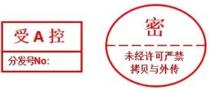
控制点 | 1.标签要正确； 2.数量要正确；

安全防护

编制：王应发 审核： 会签（品质： 制造: ) 批准：

